Solicitud gráfica
 | Área: | Ciencias Naturales |  |  | Fecha:
 | Grado: | 11
 | Título del tema: | Los derivados de ácidos carboxílicos y las funciones nitrogenadas |  |  | ¿Cuaderno de estudio o recurso? | Recurso
 | Editor: | Lyz Bernal |  |  | Motor del recurso | F6

 | Código guión o recurso: | CN_11_13_REC10 | ← Para determinar este código, visite la hoja de Ayuda
 |  |  |  |  | ESPECIFICACIÓN DE ARCHIVOS A ENTREGAR
Núm. | Archivo Shutterstock o ruta en web | Imagen para: | Tipo | Ubicación de la imagen en el recurso F6 | Nombre imagen SMALL | Tamaño imagen SMALL | Nombre imagen ZOOM | Tamaño imagen ZOOM | Descripción | Observaciones
IMG01 | 305658188 | Recurso F6 | Fotografía | Inicio | CN_11_13_REC10_IMG01.jpg | 350 x 230 px |  |  | 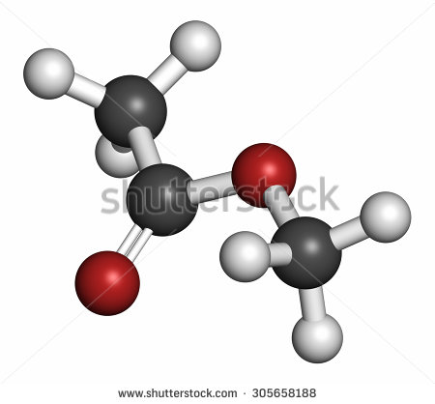
IMG02 | 243738451 | Recurso F6 | Fotografía | Inicio | CN_11_13_REC10_IMG02.jpg | 350 x 230 px |  |  | 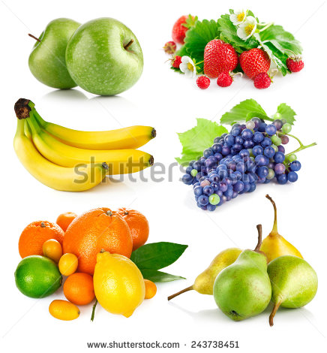
IMG03 | Ver descripción y observaciones | Recurso F6 | Ilustración | Contenido | CN_11_13_REC10_IMG03n.jpg | 320 x 480 px | CN_11_13_REC10_IMG03a.jpg | 800 x 458 px |  | Realizar ilustración igual imagen guía.
IMG04 | Ver descripción y observaciones | Recurso F6 | Ilustración | Contenido | CN_11_13_REC10_IMG04n.jpg | 320 x 480 px | CN_11_13_REC10_IMG04a.jpg | 800 x 458 px | 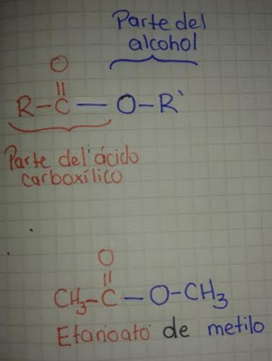 | Realizar ilustración igual imagen guía.
IMG05 | Ver descripción y observaciones | Recurso F6 | Ilustración | Contenido | CN_11_13_REC10_IMG05n.jpg | 320 x 480 px | CN_11_13_REC10_IMG05a.jpg | 800 x 458 px |  | Realizar ilustración igual imagen guía.
IMG06 | Ver descripción y observaciones | Recurso F6 | Ilustración | Contenido | CN_11_13_REC10_IMG06n.jpg | 320 x 480 px | CN_11_13_REC10_IMG06a.jpg | 800 x 458 px |  | Realizar ilustración igual imagen guía. En el correo de solicitud gráfica se envía enlace DRIVE para que copien textos de tabla
IMG07 | 314157308 | Recurso F6 | Fotografía | Contenido | CN_11_13_REC10_IMG07n.jpg | 320 x 480 px | CN_11_13_REC10_IMG07a.jpg | 800 x 458 px | 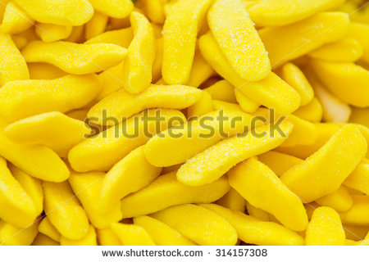
IMG08 | 189184883 | Recurso F6 | Fotografía | Contenido | CN_11_13_REC10_IMG08n.jpg | 320 x 480 px | CN_11_13_REC10_IMG08a.jpg | 800 x 458 px | 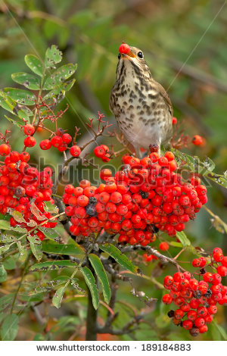
IMG09 | 113814835 Ver descripción y observaciones | Recurso F6 | Ilustración | Contenido | CN_11_13_REC10_IMG09n.jpg | 320 x 480 px | CN_11_13_REC10_IMG09a.jpg | 800 x 458 px |  | Incluir fórmula
IMG10 | Ver descripción y observaciones | Recurso F6 | Ilustración | Contenido | CN_11_13_REC10_IMG10n.jpg | 320 x 480 px | CN_11_13_REC10_IMG10a.jpg | 800 x 458 px |  | Realizar ilustración igual imagen guía.
IMG11 | Ver descripción y observaciones | Recurso F6 | Ilustración |  | #N/A | #N/A | #N/A | #N/A |  | Realizar ilustración igual imagen guía, si es posible en una línea. Es para ficha del estudiante

